WD001_ログインページ
■基本情報
画面ID |  |  | WD001
画面名 |  |  | ログインページ
遷移元画面
遷移先画面 |  |  | ・WD002_メインページ
■画面イメージ
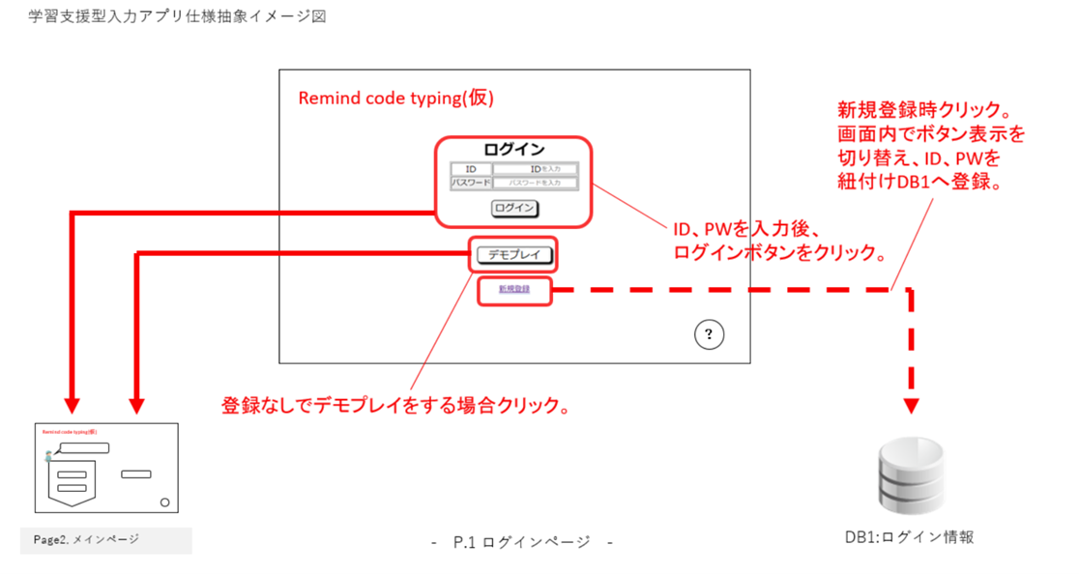
■画面項目
# | 項目名 |  |  | プロパティー名 | 種類 | 必須 | コード
1 | ログインID |  |  | login_id | 単行テキスト | 〇 | -
2 | パスワード |  |  | password | 単行テキスト | 〇 | -
3 | ログインボタン |  |  | - | ログインボタン | - | -
4 | デモプレイボタン |  |  | - | デモプレイボタン | - | -
5 | 新規登録ボタン |  |  | - | 新規登録ボタン | - | -
 | (切り替え表示)
6 | 1 | ログインID |  | login_id | 単行テキスト | 〇 | -
7 | 2 | パスワード |  | password | 単行テキスト | 〇 | -
8 | 3 | 登録ボタン |  | - | 登録ボタン | - | -
9 | 5 | ログインに戻るボタン |  | - | ログインに戻るボタン | - | -

余力 | 画面説明ボタン |  |  |  | 画面説明ボタン | - | -
■処理概要

1. ログインボタン押下時の処理
 | 1.1 入力されたログインID(login_id)およびパスワード(password)を取得する。
 | 1.2 ログインIDおよびパスワードが未入力の場合、エラーメッセージを表示し、処理を中断する。
 | 1.3 ログインIDとパスワードをデータベースのユーザー情報テーブルに照合する。
 | 1.4 認証に成功した場合、WD002_メインページへ遷移する。
 |  | 1.4.1 最終ログイン日を確認する。
 |  | 1.4.2 最終ログイン日が前日の場合、最終連続ログイン日数・累計ログイン日数を+1する。
 |  | 1.4.3 最終ログイン日が前日でない場合、最終連続ログイン日数を 1 に初期化する。累計ログイン日数を+1する。
 |  | 1.4.4 最終ログイン日と最終連続ログイン日数を上書きする。
 |  | 1.4.5 最終連続ログイン日数が最高連続ログイン日数以上の場合は最高連続ログイン日数を上書きする。
 | 1.5 認証に失敗した場合、「ログインに失敗しました」を表示し、再入力を促す。

2. デモプレイボタン押下時の処理
 | 2.1 ユーザー情報の入力や認証でゲスト用ID・PWの設定を元に、メインページへ遷移する。
 | 2.2 ゲスト用IDに紐づく電子学習帳データ及び学習記録データは破棄する。
 | (ゲストの情報は一時的なもののため、前回情報を保持しない。)
3. 新規登録ボタン押下時の処理
 | 3.1 ユーザー登録用のログインID(login_id)およびパスワード(password)に入力欄を切り替える。
 | 3.2 ログインボタンを「登録」にボタンを切り替える。
 | 3.3 新規登録ボタンを「ログインに戻る」ボタンに切り替える。

4. 登録ボタン押下時の処理
 | 4.1 入力されたログインID(login_id)およびパスワード(password)をバリデーションチェックする。
 |  | 4.1.1 ログインIDの重複確認(すでに使用されていないかデータベースで確認)
 |  | 4.1.2 パスワードの強度確認(8文字以上の文字数で構成 数字や記号を混ぜる 大文字と小文字の両方を入れる)
 | 4.2 チェックが通った場合、新規ユーザーとしてデータベースに登録する。
 | 4.3 登録成功時、WD002_メインページに遷移し、登録完了メッセージを表示する。
 |  | 4.3.1 最終ログイン日と最終連続ログイン日数・最高連続ログイン日数・累計ログイン日数を登録する。
 | 4.4 登録失敗時、エラーメッセージを表示し、再入力を促す。

余力) 画面説明ボタン押下時の処理
 | 画面に対しての説明を表示する

WD002_メインページ
■基本情報
画面ID |  | WD002
画面名 |  | メインページ
遷移元画面 |  | ・WD001_ログインページ
遷移先画面 |  | ・WD003_タイピングページ(設定) ・WD005_電子学習帳ページ ・WD006_学習記録ページ
■画面イメージ
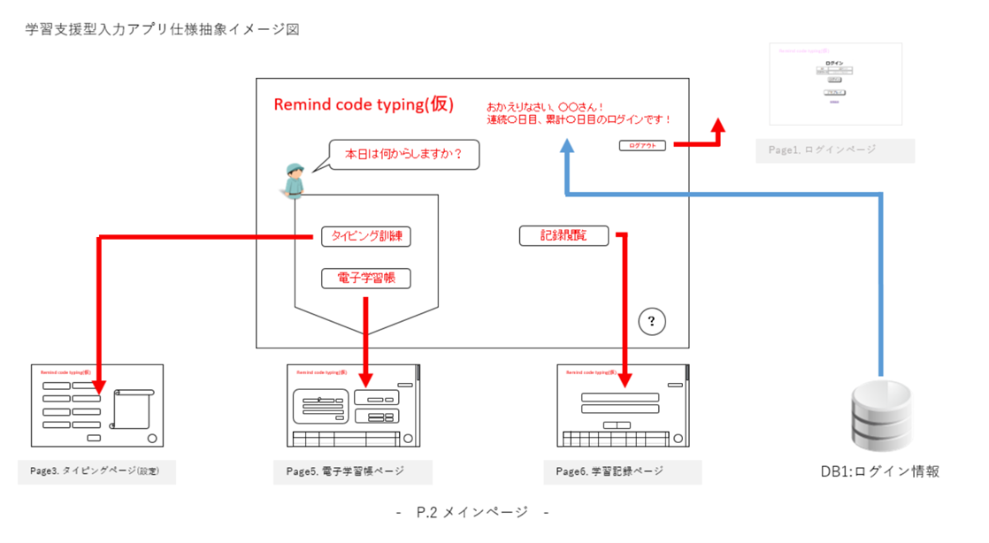
■画面項目
# | 項目名 |  | プロパティー名 | 種類 | 必須 | コード
1 | ログインID |  | login_id | 単行テキスト | - | -
2 | 連続ログイン日数 |  | last_login_days | 単行テキスト | - | -
3 | 累計ログイン日数 |  | total_login_days | 単行テキスト | - | -
4 | ログアウトボタン |  | - | ログアウトボタン | - | -
5 | タイピング訓練ボタン |  | - | タイピング訓練ボタン | - | -
6 | 電子学習帳ボタン |  | - | 電子学習帳ボタン | - | -
7 | 記録閲覧ボタン |  | - | 記録閲覧ボタン | - | -

余力 | 画面説明ボタン |  |  | 画面説明ボタン | - | -
■処理概要

1. ログアウトボタン押下時の処理
 | 1.1 ログイン情報を保持している場合、最終ログイン日・最終連続ログイン日数・最高連続ログイン日数・累計ログイン日数の更新を行う。
 | 1.2 セッション・クッキーの無効化を行う。
 | 1.3 WD001_ログインページへ遷移する。

2. タイピング訓練押下時の処理
 | 2.1 WD003_タイピング設定ページへ遷移する。

3. 電子学習帳ボタン
 | 3.1 WD005_電子学習帳ページへ遷移する。

4. 記録閲覧ボタン
 | 4.1 WD006_学習記録ページへ遷移する。

余力) 画面説明ボタン押下時の処理
 | 画面に対しての説明を表示する

WD003_タイピングページ(設定)
■基本情報
画面ID |  | WD003
画面名 |  | タイピングページ(設定)
遷移元画面 |  | ・WD002_メインページ
遷移先画面 |  | ・WD004_タイピングページ(訓練)
■画面イメージ
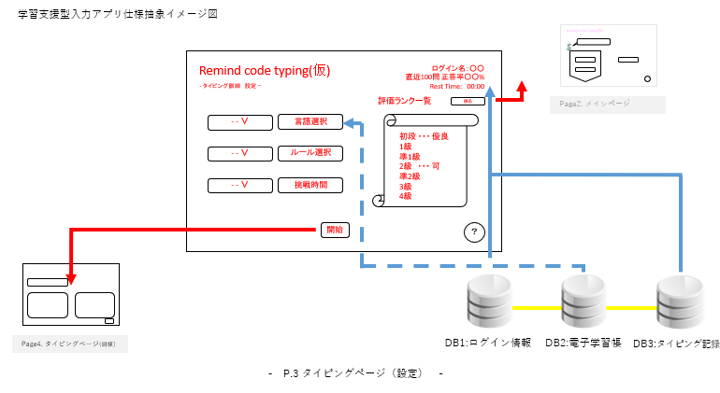
■画面項目
# | 項目名 |  | プロパティー名 | 種類 | 必須 | コード
1 | ログインID |  | login_id | 単行テキスト | - | -
2 | 正答率 |  | accuracy | 単行テキスト | メモ：直近100問ソートしたものを演算
3 | 言語選択 |  | language | 単数選択 | - | -
4 | ルール選択 |  | rule | 単数選択 | - | -
5 | 挑戦時間 |  |  | 単数選択 | - | -
6 | 開始ボタン |  |  | 開始ボタン | - | -

余力 | 画面説明ボタン |  |  | 画面説明ボタン | - | -
■処理概要

1. 戻るボタン押下時の処理
 | 1.1 WD002_メインページへ遷移する。

2. 言語選択の選択肢はT002_電子学習帳の言語からUniqueなものを抽出して選択する。

3. ルール選択の選択肢はT004_ルール選択の出題形式を選択する。

4. 挑戦時間を分指定で選択する。

5. 開始ボタン押下時の処理
 | 5.1 言語・ルール・挑戦時間の値を保持する。
 | 5.2 W004_タイピングページ(訓練)へ移動する。

余力) 画面説明ボタン押下時の処理
 | 画面に対しての説明を表示する

WD004_タイピングページ(訓練)
■基本情報
画面ID |  |  | WD004
画面名 |  |  | タイピングページ(訓練)
遷移元画面 |  |  | ・WD003_タイピングページ(設定)
遷移先画面 |  |  | ・WD006_学習記録ページ
■画面イメージ
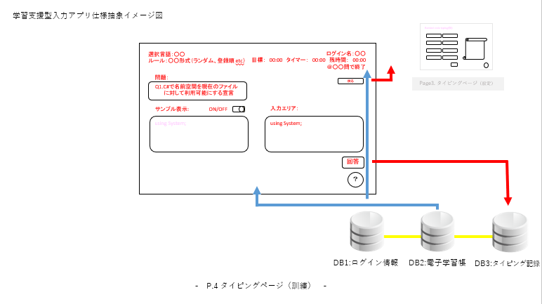
■画面項目
# | 項目名 |  |  | プロパティー名 | 種類 | 必須 | コード
1 | 選択言語 |  |  | language | 単行テキスト | - | -
2 | ルール |  |  | rule | 単行テキスト | - | -
3 | サンプル表示 |  |  |  | 単行テキスト | - | -
4 | サンプル表示切り替えボタン |  |  |  | サンプル表示切り替えボタン | メモ：画面イメージには現在なし
5 | ログインID |  |  | login_id | 単行テキスト | - | -
6 | タイマー |  |  |  | カウントアップタイマー | - | -
7 | 残時間 |  |  |  | カウントダウンタイマー | - | -
8 | 戻るボタン |  |  |  | 戻るボタン | - | -
9 | 問題 |  |  | question | テキスト | - | -
10 | サンプル |  |  |  | サンプルテキスト | - | -
11 | 入力エリア |  |  |  | コード入力 | ◯ | -
12 | 回答ボタン |  |  |  | 回答ボタン | - | -
余力 | 目標時間 |  |  |  | 単行テキスト | メモ：日本語ワープロ検定2級相当を基準に算出する
余力 | 画面説明ボタン |  |  |  | 画面説明ボタン | - | -
■処理概要

1. 戻るボタン押下時の処理
 | 1.1 ポップアップで途中の問題を保存して移動するかを表示する。
 |  | 1.1.1 保存して移動するの場合 現在の問題を提出してWD003_タイピングページ(設定)へ遷移する。
 |  | 1.1.2 保存せず移動するの場合 現在の問題は提出せずWD003_タイピングページ(設定)へ遷移する。
 |  | 1.1.3 いいえの場合 処理を中断し、ポップアップを閉じる。

2. サンプル表示切り替えボタン押下時の処理
 | 2.1 サンプル表示・非表示を切り替え(初期表示はサンプル表示OFF)する。

3. 回答ボタン押下時の処理
 | 3.1 入力エリアの内容を確認する。
 | 3.3 出力が想定と一致するときには正解としてT003_タイピング記録をつける。
 | 3.3 出力が想定と一致しないときには不正解としてT003_タイピング記録をつける。
 | 3.4 出題完了時はWD006_学習記録ページへ遷移する。
 | 3.5 出題を切り替える。

4. 制限時間終了時の処理
 | 4.1 現在の問題の回答をブロックする。
 | 4.2 現在の問題を回答提出するかポップアップ表示する。
 |  | 4.2.1 はいの場合 現在の問題を提出してWD006_学習記録ページへ遷移する。
 |  | 4.2.2 いいえの場合 現在の問題は提出せずWD006_学習記録ページへ遷移する。

余力) 画面説明ボタン押下時の処理
 | 画面に対しての説明を表示する

WD005_電子学習帳ページ
■基本情報
画面ID |  | WD005
画面名 |  | 電子学習帳ページ
遷移元画面 |  | ・WD002_メインページ
遷移先画面
■画面イメージ
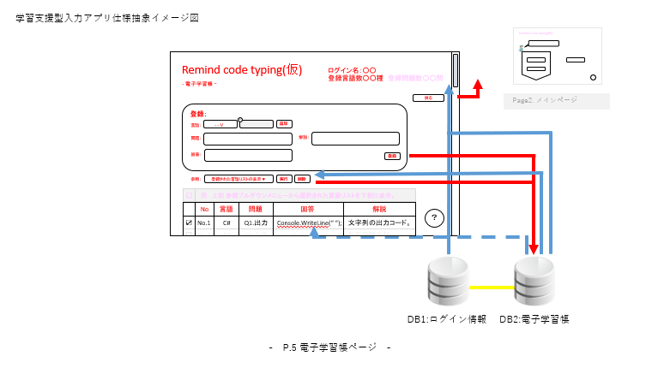
■画面項目
# | 項目名 |  | プロパティー名 | 種類 | 必須 | コード
1 | ログインID |  | login_id | 単行テキスト | - | -
2 | 登録言語数 |  | language | 単行テキスト | - | -
3 | 戻るボタン |  |  | 戻るボタン | - | -
4 | 言語選択 |  | language | 追加式選択フォーム | - | -
5 | 問題 |  | question | テキスト | - | -
6 | 回答 |  | answer | テキスト | - | -
7 | 解説 |  | description | テキスト | - | -
8 | 登録ボタン |  |  | 登録ボタン | - | -
9 | 言語フィルター |  | language | 言語フィルター | - | -
10 | 選択項目削除ボタン |  |  | 選択項目削除ボタン | - | -
11 | 問題一覧テーブル |  |  | テーブル | - | -

余力 | 画面説明ボタン |  |  | 画面説明ボタン | - | -
■処理概要

1. 戻るボタン押下時の処理
 | 1.1 WD002_メインページへ遷移する。

2. 登録ボタン押下時の処理
 | 2.1 入力エリアの内容を確認する。
 | 2.2 T002_電子学習帳にデータを登録する。

3. 言語フィルターの処理
 | 3.1 言語フィルターの選択された言語でテーブルがフィルターされる。

4. 選択項目削除ボタンの処理
 | 4.1 問題一覧テーブルのチェック付き項目に対してT002_電子学習帳のレコード削除する。

5. 問題一覧テーブルの処理
 | 5.1 問題・回答・解説の詳細をそれぞれがクリックされたときに表示する。

余力) 画面説明ボタン押下時の処理
 | 画面に対しての説明を表示する

WD006_学習記録ページ
■基本情報
画面ID |  | WD006
画面名 |  | 学習記録ページ
遷移元画面 |  | ・WD002_メインページ
遷移先画面
■画面イメージ
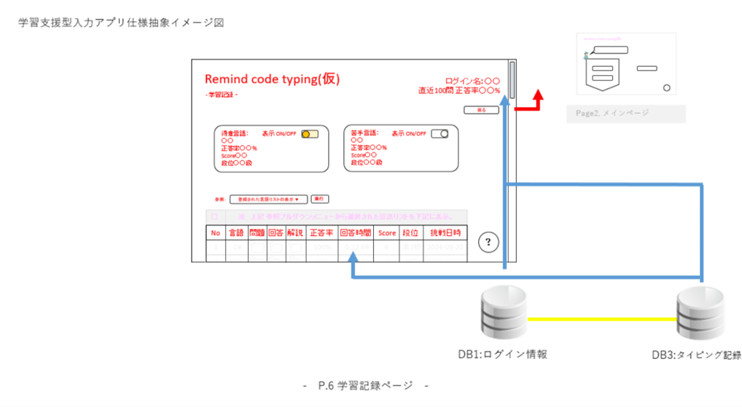
■画面項目
# | 項目名 |  | プロパティー名 | 種類 | 必須 | コード
1 | ログインID |  | login_id | 単行テキスト | - | -
2 | 通算正答率 |  |  | 単行テキスト | - | -
3 | 戻るボタン |  |  | 戻るボタン | - | -
4 | 得意表示切替ボタン |  |  | 得意表示切替ボタン | - | -
5 | 苦手表示切替ボタン |  |  | 苦手表示切替ボタン | - | -
6 | 得意言語 |  |  | 複数行テキスト | - | -
7 | 苦手言語 |  |  | 複数行テキスト | - | -
8 | 言語フィルター |  | language | 言語フィルター | - | -
9 | 学習記録テーブル |  |  | テーブル | - | -
 |  |  |  |  | - | -
 |  |  |  |  | - | -

余力 | 画面説明ボタン |  |  | 画面説明ボタン | - | -
■処理概要

1. 戻るボタン押下時の処理
 | 1.1 WD002_メインページへ遷移する。

2. 得意言語表示切替ボタン押下時の処理
 | 2.1 得意言語表示・非表示(初期値：表示)を切り替える。

3. 苦手言語表示切替ボタン押下時の処理
 | 3.1 苦手言語表示・非表示(初期値：非表示)を切り替える。

4. 言語フィルターの処理
 | 4.1 言語フィルターの選択された言語でテーブルがフィルターされる。

余力) 画面説明ボタン押下時の処理
 | 画面に対しての説明を表示する

